Portada

Afiliados Extranjeros
a la
Seguridad Social

 | ÍNDICE

Junio 2022

Indice
AFILIACIÓN MEDIA DE EXTRANJEROS A LA SEGURIDAD SOCIAL

ÍNDICE
Datos desestacionalizados
Resumen diario
Variación por Comunidad Autónoma
Distribución por regímenes, país de procedencia y género
Evolución de afiliados Extranjeros
Afiliación por regímenes, provincias y CC AA - Unión Europea
Afiliación por regímenes, provincias y CC AA - NO Unión Europea
Afiliación por regímenes, provincias y CC AA - TOTAL
Afiliación por género, provincias y CC AA
Evolución de la afiliación media de Extranjeros
Evolución de la afiliación de Extranjeros por provincias y CC AA
Reg. General. Distribución por sectores de actividad (gráfico)
Reg. General. Distribución por sectores de actividad
Reg. Autónomos. Distribución por sectores de actividad (gráfico)
Reg. Autónomos Distribución por sectores de actividad
Gráficos evolución, según país de procedencia
Distribución por paises de procedencia

DISTRIBUCIÓN POR CC AA
Andalucia | - Por Regímenes | - Por Sectores | - Por Paises
Aragón | - Por Regímenes | - Por Sectores | - Por Paises
Asturias | - Por Regímenes | - Por Sectores | - Por Paises
Islas Baleares | - Por Regímenes | - Por Sectores | - Por Paises
Islas Canarias | - Por Regímenes | - Por Sectores | - Por Paises
Cantabria | - Por Regímenes | - Por Sectores | - Por Paises
Castilla y León | - Por Regímenes | - Por Sectores | - Por Paises
Castilla la Mancha | - Por Regímenes | - Por Sectores | - Por Paises
Cataluña | - Por Regímenes | - Por Sectores | - Por Paises
C. Valenciana | - Por Regímenes | - Por Sectores | - Por Paises
Extremadura | - Por Regímenes | - Por Sectores | - Por Paises
Galicia | - Por Regímenes | - Por Sectores | - Por Paises
Madrid | - Por Regímenes | - Por Sectores | - Por Paises
R. de Murcia | - Por Regímenes | - Por Sectores | - Por Paises
Navarra | - Por Regímenes | - Por Sectores | - Por Paises
País Vasco | - Por Regímenes | - Por Sectores | - Por Paises
La Rioja | - Por Regímenes | - Por Sectores | - Por Paises
Ceuta | - Por Regímenes | - Por Sectores | - Por Paises
Melilla | - Por Regímenes | - Por Sectores | - Por Paises

Desestacionalizados
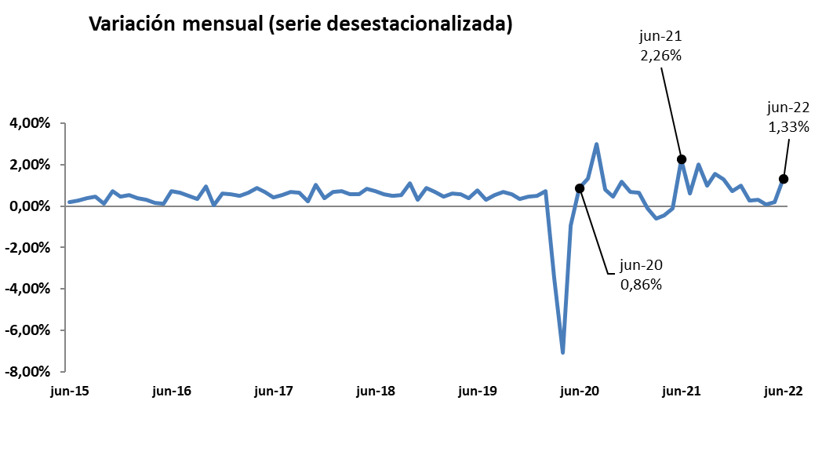
Junio 2022
 |  |  |  |  | VOLVER AL ÍNDICE

Afiliados
Desestacionalizados
2.379.846

VARIACIÓN
MENSUAL
31.251
1,33 %

 | Mes-Año | Ajuste estacional
 | Jan-14 | 1,567,954
 | Feb-14 | 1,568,037
 | Mar-14 | 1,563,165
 | Apr-14 | 1,559,959
 | May-14 | 1,559,707
 | Jun-14 | 1,560,920
 | Jul-14 | 1,562,890
 | Aug-14 | 1,565,567
 | Sep-14 | 1,568,049
 | Oct-14 | 1,569,357
 | Nov-14 | 1,571,416
 | Dec-14 | 1,574,319
 | Jan-15 | 1,573,809
 | Feb-15 | 1,580,072
 | Mar-15 | 1,591,196
 | Apr-15 | 1,601,101
 | May-15 | 1,610,644
 | Jun-15 | 1,613,818
 | Jul-15 | 1,618,298
 | Aug-15 | 1,624,700
 | Sep-15 | 1,632,000
 | Oct-15 | 1,634,143
 | Nov-15 | 1,645,809
 | Dec-15 | 1,653,113
 | Jan-16 | 1,661,676
 | Feb-16 | 1,667,771
 | Mar-16 | 1,672,729
 | Apr-16 | 1,675,239
 | May-16 | 1,677,188
 | Jun-16 | 1,689,171
 | Jul-16 | 1,699,973
 | Aug-16 | 1,708,495
 | Sep-16 | 1,714,598
 | Oct-16 | 1,730,965
 | Nov-16 | 1,731,678
 | Dec-16 | 1,742,425
 | Jan-17 | 1,752,613
 | Feb-17 | 1,761,329
 | Mar-17 | 1,772,846
 | Apr-17 | 1,788,321
 | May-17 | 1,800,362
 | Jun-17 | 1,808,104
 | Jul-17 | 1,817,893
 | Aug-17 | 1,830,626
 | Sep-17 | 1,842,403
 | Oct-17 | 1,846,848
 | Nov-17 | 1,865,485
 | Dec-17 | 1,872,375
 | Jan-18 | 1,885,516
 | Feb-18 | 1,899,372
 | Mar-18 | 1,910,057
 | Apr-18 | 1,921,052
 | May-18 | 1,936,900
 | Jun-18 | 1,951,265
 | Jul-18 | 1,962,521
 | Aug-18 | 1,972,614
 | Sep-18 | 1,983,314
 | Oct-18 | 2,004,872
 | Nov-18 | 2,011,014
 | Dec-18 | 2,028,931
 | Jan-19 | 2,042,641
 | Feb-19 | 2,051,979
 | Mar-19 | 2,064,751
 | Apr-19 | 2,076,227
 | May-19 | 2,084,473
 | Jun-19 | 2,100,135
 | Jul-19 | 2,106,976
 | Aug-19 | 2,118,502
 | Sep-19 | 2,132,715
 | Oct-19 | 2,145,171
 | Nov-19 | 2,152,556
 | Dec-19 | 2,162,399
 | Jan-20 | 2,173,511
 | Feb-20 | 2,189,421
 | Mar-20 | 2,112,884
 | Apr-20 | 1,963,439
 | May-20 | 1,945,255
 | Jun-20 | 1,962,013
 | Jul-20 | 1,988,192
 | Aug-20 | 2,047,965
 | Sep-20 | 2,064,365
 | Oct-20 | 2,074,203
 | Nov-20 | 2,098,314
 | Dec-20 | 2,112,389
 | Jan-21 | 2,125,921
 | Feb-21 | 2,123,606
 | Mar-21 | 2,111,182
 | Apr-21 | 2,101,666
 | May-21 | 2,099,570
 | Jun-21 | 2,146,990
 | Jul-21 | 2,160,232
 | Aug-21 | 2,204,054
 | Sep-21 | 2,225,856
 | Oct-21 | 2,260,779
 | Nov-21 | 2,290,099
 | Dec-21 | 2,306,664
 | Jan-22 | 2,329,176
 | Feb-22 | 2,335,216
 | Mar-22 | 2,342,004
 | Apr-22 | 2,343,637 | 1,633 | 0.07%
 | May-22 | 2,348,595 | 4,958 | 0.21%
 | Jun-22 | 2,379,846 | 31,251 | 1.33%

Resumen diario
 | AFILIACIÓN DE EXTRANJEROS
 | RESUMEN DIARIO (Junio 2022)
VARIACIÓN DIARIA (JUNIO 2022)
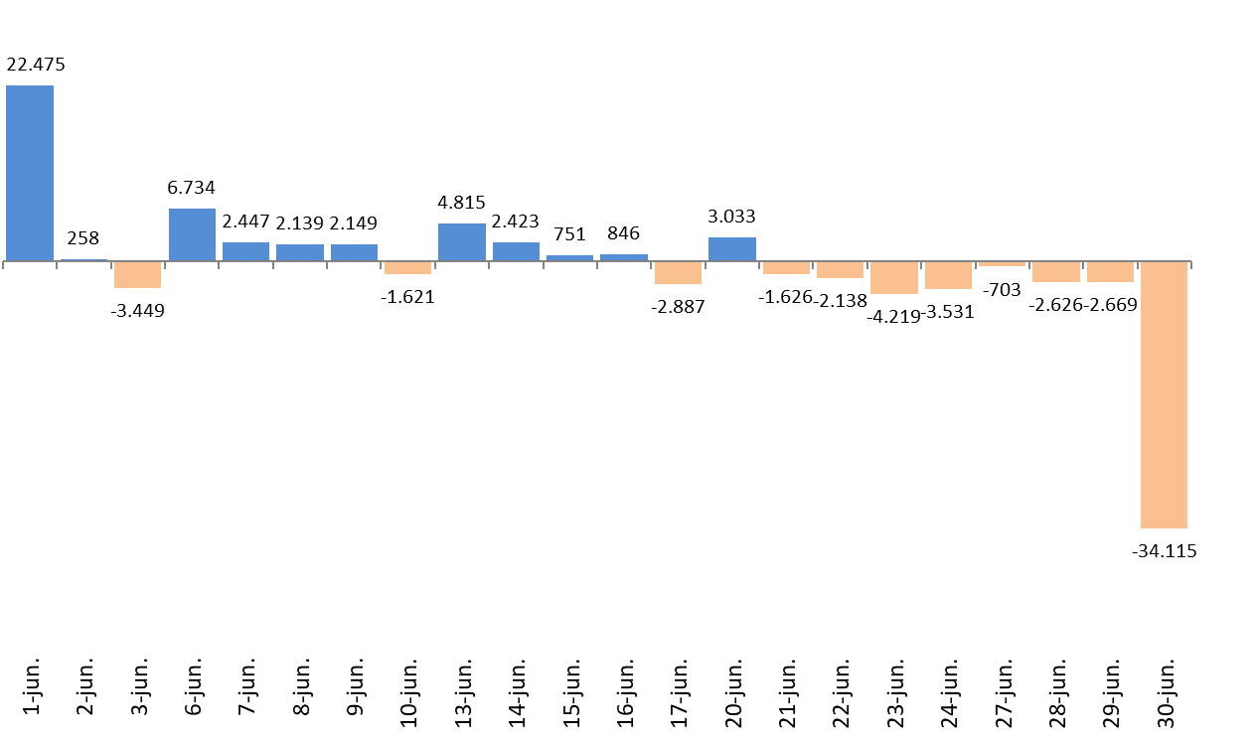
 | Fecha | TOTAL SISTEMA | Variación diaria |  | VOLVER AL ÍNDICE
 |  |  | Absoluta | en %
 | 2022-01-31 | 2,433,623 | #REF! | #REF!
 | 2022-06-01 | 2,456,098 | 22,475 | 0.92%
 | 2022-06-02 | 2,456,356 | 258 | 0.01%
 | 2022-06-03 | 2,452,907 | -3,449 | -0.14%
 | 2022-06-06 | 2,459,641 | 6,734 | 0.27%
 | 2022-06-07 | 2,462,088 | 2,447 | 0.10%
 | 2022-06-08 | 2,464,227 | 2,139 | 0.09%
 | 2022-06-09 | 2,466,376 | 2,149 | 0.09%
 | 2022-06-10 | 2,464,755 | -1,621 | -0.07%
 | 2022-06-13 | 2,469,570 | 4,815 | 0.20%
 | 2022-06-14 | 2,471,993 | 2,423 | 0.10%
 | 2022-06-15 | 2,472,744 | 751 | 0.03%
 | 2022-06-16 | 2,473,590 | 846 | 0.03%
 | 2022-06-17 | 2,470,703 | -2,887 | -0.12%
 | 2022-06-20 | 2,473,736 | 3,033 | 0.12%
 | 2022-06-21 | 2,472,110 | -1,626 | -0.07%
 | 2022-06-22 | 2,469,972 | -2,138 | -0.09%
 | 2022-06-23 | 2,465,753 | -4,219 | -0.17%
 | 2022-06-24 | 2,462,222 | -3,531 | -0.14%
 | 2022-06-27 | 2,461,519 | -703 | -0.03%
 | 2022-06-28 | 2,458,893 | -2,626 | -0.11%
 | 2022-06-29 | 2,456,224 | -2,669 | -0.11%
 | 2022-06-30 | 2,422,109 | -34,115 | -1.39%

Variación por CCAA
 | AFILIACIÓN DE EXTRANJEROS
 | VARIACIÓN POR COMUNIDAD AUTÓNOMA (Junio 2022)
 |  |  |  | Número de Afiliados |  | Diferencias |  | VOLVER AL ÍNDICE
VARIACION TOTAL DE AFILIADOS POR COMUNIDAD AUTÓNOMA ( Del 1 al 30 de Junio de 2022 ) | COMUNIDAD AUTÓNOMA | Código Provincia | Provincia | 2022-05-31 | 2022-06-30 | Absoluta | % Variación
 |  | 4 | Almeria | 67,915 | 62,013 | -5,902 | -8.69%
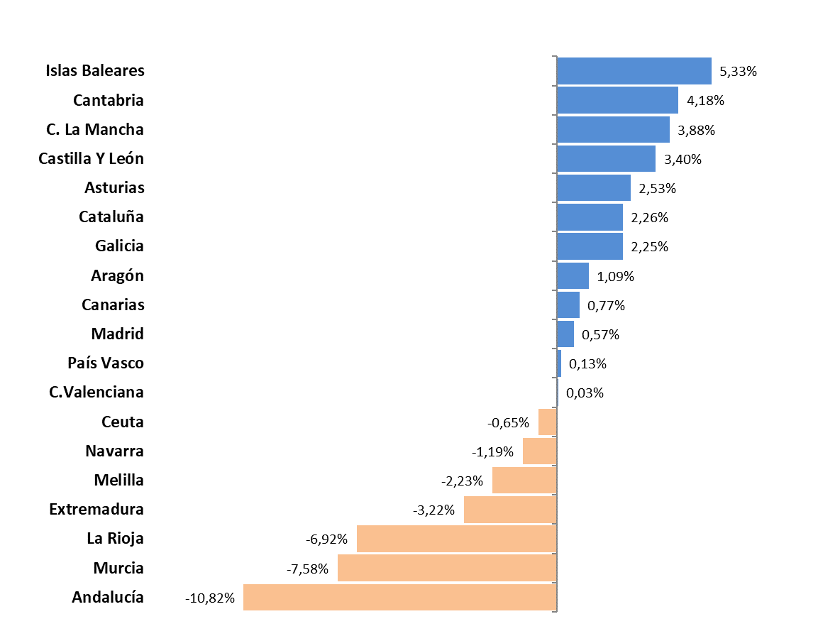
 |  | 11 | Cadiz | 14,771 | 15,147 | 376 | 2.55%
 |  | 14 | Cordoba | 9,758 | 8,679 | -1,079 | -11.06%
 |  | 18 | Granada | 24,264 | 23,919 | -345 | -1.42%
 |  | 21 | Huelva | 59,606 | 32,428 | -27,178 | -45.60%
 |  | 23 | Jaen | 6,194 | 5,997 | -197 | -3.18%
 |  | 29 | Malaga | 89,637 | 91,999 | 2,362 | 2.64%
 |  | 41 | Sevilla | 35,894 | 34,526 | -1,368 | -3.81%
 | Andalucía |  |  | 308,039 | 274,708 | -33,331 | -10.82%
 |  | 22 | Huesca | 18,376 | 19,087 | 711 | 3.87%
 |  | 44 | Teruel | 7,698 | 7,757 | 59 | 0.77%
 |  | 50 | Zaragoza | 62,965 | 63,163 | 198 | 0.31%
 | Aragón |  |  | 89,039 | 90,007 | 968 | 1.09%
 | Asturias | 33 | Asturias | 17,608 | 18,054 | 446 | 2.53%
 | Islas Baleares | 7 | Islas Baleares | 122,107 | 128,612 | 6,505 | 5.33%
 |  | 35 | Las Palmas | 53,767 | 54,149 | 382 | 0.71%
 |  | 38 | Santa Cruz Tenerife | 50,540 | 50,961 | 421 | 0.83%
 | Canarias |  |  | 104,307 | 105,110 | 803 | 0.77%
 | Cantabria | 39 | Cantabria | 14,536 | 15,144 | 608 | 4.18%
 |  | 5 | Avila | 3,879 | 4,131 | 252 | 6.50%
 |  | 9 | Burgos | 14,909 | 14,989 | 80 | 0.54%
 |  | 24 | Leon | 8,770 | 8,963 | 193 | 2.20%
 |  | 34 | Palencia | 3,590 | 3,680 | 90 | 2.51%
 |  | 37 | Salamanca | 6,092 | 6,217 | 125 | 2.05%
 |  | 40 | Segovia | 9,020 | 10,037 | 1,017 | 11.27%
 |  | 42 | Soria | 4,778 | 5,099 | 321 | 6.72%
 |  | 47 | Valladolid | 14,255 | 14,331 | 76 | 0.53%
 |  | 49 | Zamora | 2,834 | 2,997 | 163 | 5.75%
 | Castilla Y León |  |  | 68,127 | 70,444 | 2,317 | 3.40%
 |  | 2 | Albacete | 14,125 | 15,541 | 1,416 | 10.02%
 |  | 13 | Ciudad Real | 12,321 | 12,062 | -259 | -2.10%
 |  | 16 | Cuenca | 12,861 | 14,653 | 1,792 | 13.93%
 |  | 19 | Guadalajara | 14,998 | 14,994 | -4 | -0.03%
 |  | 45 | Toledo | 24,528 | 24,638 | 110 | 0.45%
 | C. La Mancha |  |  | 78,833 | 81,888 | 3,055 | 3.88%
 |  | 8 | Barcelona | 419,179 | 424,069 | 4,890 | 1.17%
 |  | 17 | Gerona | 67,375 | 71,565 | 4,190 | 6.22%
 |  | 25 | Lérida | 42,564 | 45,500 | 2,936 | 6.90%
 |  | 43 | Tarragona | 53,752 | 54,881 | 1,129 | 2.10%
 | Cataluña |  |  | 582,870 | 596,015 | 13,145 | 2.26%
 |  | 3 | Alicante | 103,889 | 105,447 | 1,558 | 1.50%
 |  | 12 | Castellón | 37,009 | 37,717 | 708 | 1.91%
 |  | 46 | Valencia | 120,394 | 118,208 | -2,186 | -1.82%
 | C.Valenciana |  |  | 261,292 | 261,372 | 80 | 0.03%
 |  | 6 | Badajoz | 9,145 | 8,298 | -847 | -9.26%
 |  | 10 | Caceres | 6,377 | 6,724 | 347 | 5.44%
 | Extremadura |  |  | 15,522 | 15,022 | -500 | -3.22%
 |  | 15 | La Coruña | 18,822 | 19,301 | 479 | 2.54%
 |  | 27 | Lugo | 7,071 | 7,413 | 342 | 4.84%
 |  | 32 | Orense | 6,257 | 6,386 | 129 | 2.06%
 |  | 36 | Pontevedra | 16,253 | 16,394 | 141 | 0.87%
 | Galicia |  |  | 48,403 | 49,494 | 1,091 | 2.25%
 | Madrid | 28 | Madrid | 484,229 | 486,993 | 2,764 | 0.57%
 | Murcia | 30 | Murcia | 102,352 | 94,595 | -7,757 | -7.58%
 | Navarra | 31 | Navarra | 32,534 | 32,146 | -388 | -1.19%
 |  | 1 | Álava | 14,371 | 13,698 | -673 | -4.68%
 |  | 20 | Guipuzcoa | 27,395 | 27,992 | 597 | 2.18%
 |  | 48 | Vizcaya | 37,270 | 37,447 | 177 | 0.47%
 | País Vasco |  |  | 79,036 | 79,137 | 101 | 0.13%
 | La Rioja | 26 | La Rioja | 19,174 | 17,847 | -1,327 | -6.92%
 | Ceuta | 51 | Ceuta | 1,990 | 1,977 | -13 | -0.65%
 | Melilla | 52 | Melilla | 3,625 | 3,544 | -81 | -2.23%
 |  |  | TOTALES | 2,433,623 | 2,422,109 | -11,514 | -0.47%

Distribución REG-PAÍS-GÉNERO
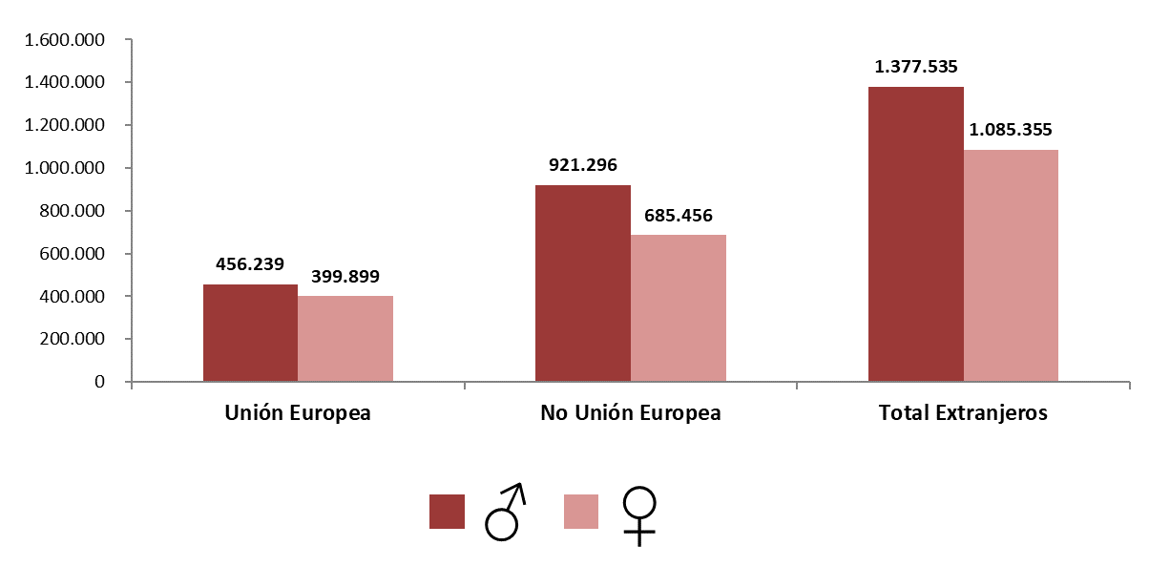
AFILIACIÓN DE EXTRANJEROS
DISTRIBUCIÓN POR REGÍMENES

MEDIA JUNIO 2022 |  |  |  |  |  |  |  |  | VOLVER AL ÍNDICE

 | TOTAL GENERAL | General (1) | S.E. Agrario | S.E. Hogar | AUTÓNOMOS | MAR | CARBÓN | TOTAL
DE LA UNIÓN EUROPEA | 694,207 | 594,564 | 64,051 | 35,592 | 160,522 | 1,381 | 28 | 856,138
DE PAÍSES NO UNIÓN EUROPEA | 1,363,204 | 1,058,263 | 174,304 | 130,638 | 239,523 | 4,024 | 1 | 1,606,752
TOTAL EXTRANJEROS | 2,057,411 | 1,652,827 | 238,355 | 166,230 | 400,045 | 5,406 | 29 | 2,462,890
(1) No se incluyen los afiliados de los Sistemas Especiales Agrario y Hogar
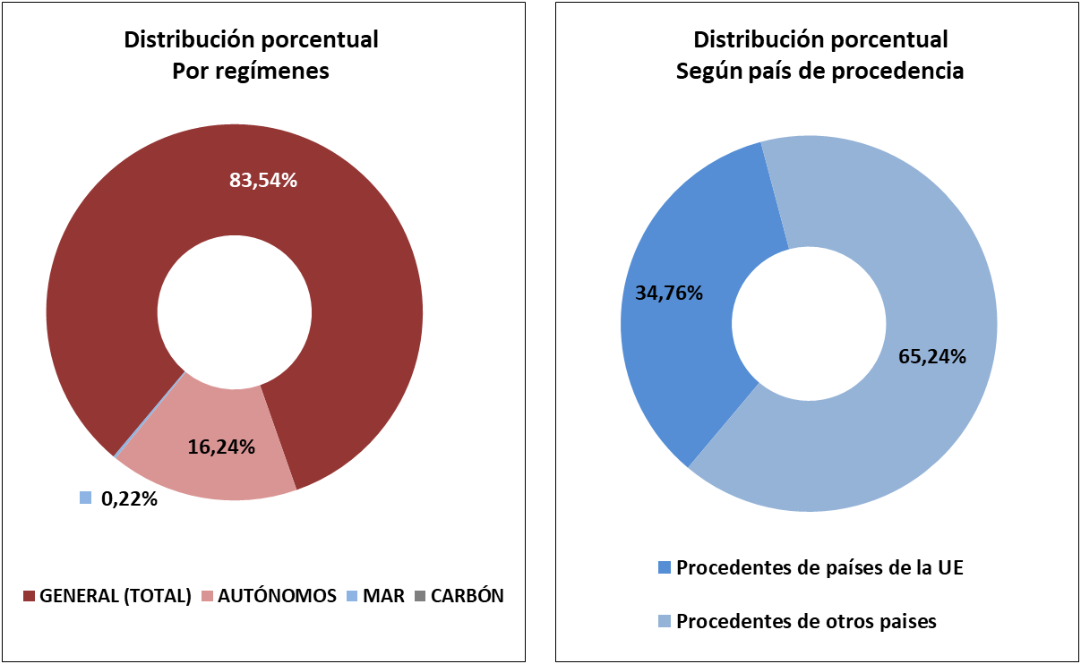

DISTRIBUCIÓN POR GÉNERO

Evolución de afiliados
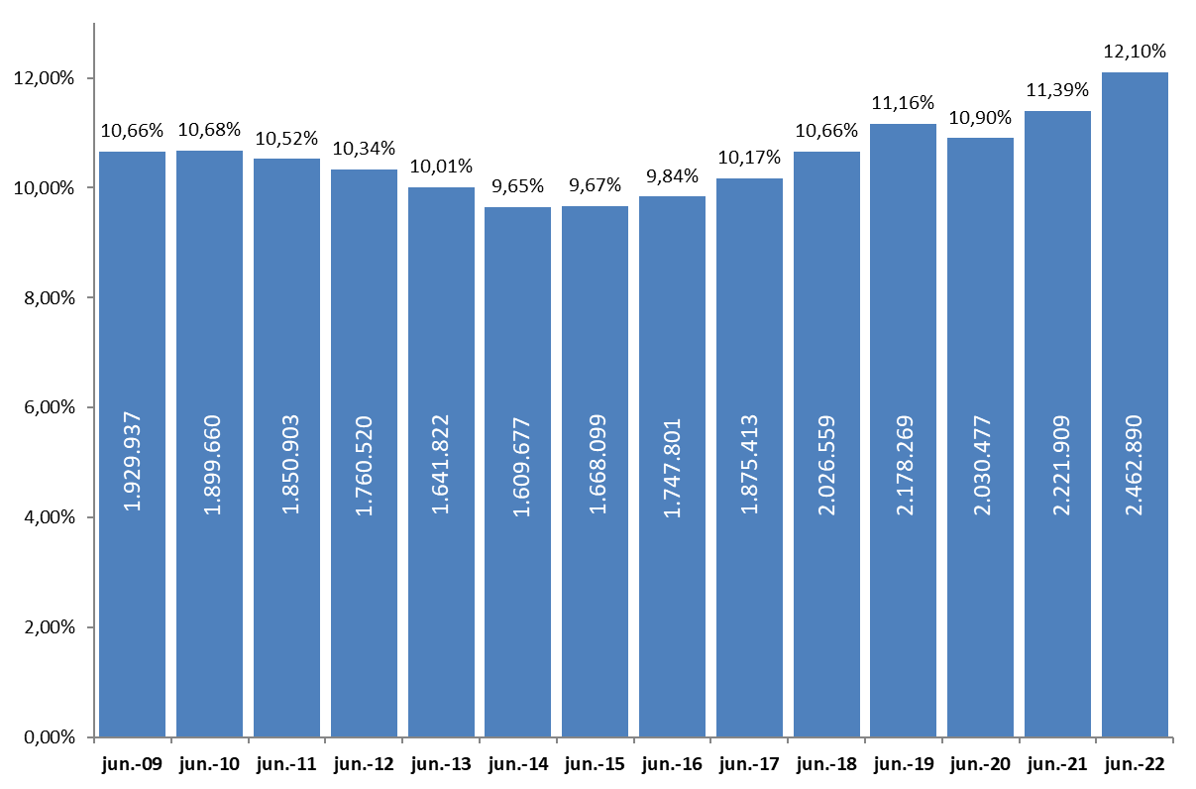
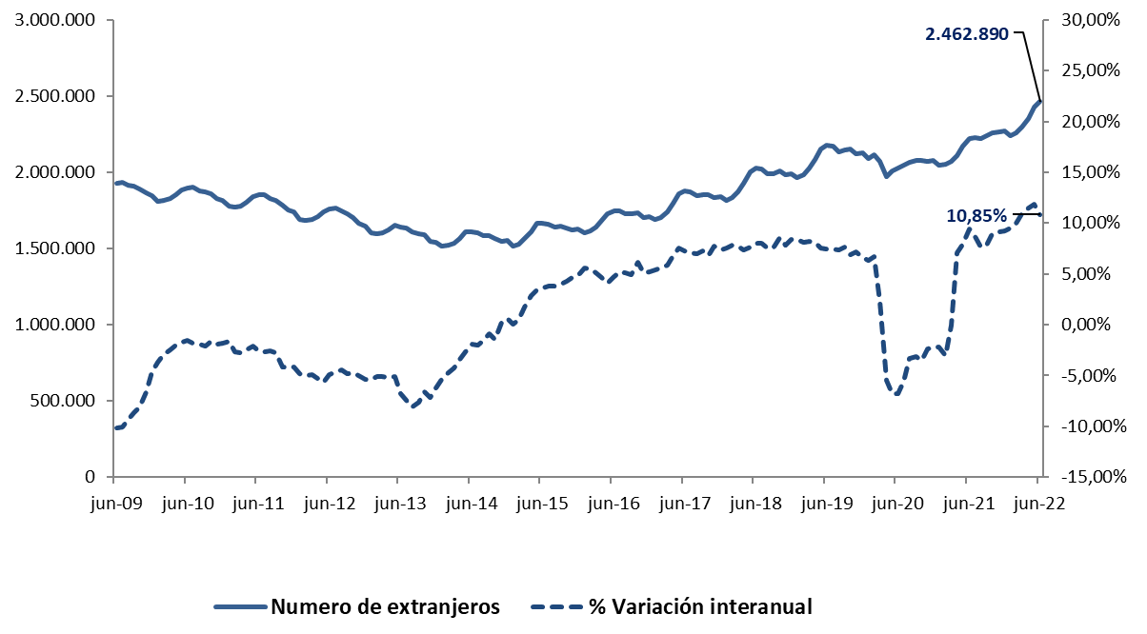
AFILIACIÓN DE EXTRANJEROS
 | AFILIADOS MEDIOS
EVOLUCIÓN DEL NÚMERO DE AFILIADOS EXTRANJEROS

EVOLUCIÓN DEL PORCENTAJE DE EXTRANJEROS SOBRE TOTAL DE AFILIADOS

Total
 | AFILIACIÓN DE EXTRANJEROS
 | TOTAL EXTRANJEROS |  |  |  |  |  |  |  |  |  | VOLVER AL ÍNDICE

 | MEDIA JUNIO 2022
Cód. Prov. |  | TOTAL GENERAL | General (1) | S.E. Agrario | S.E. Hogar | AUTÓNOMOS | MAR | CARBÓN | TOTAL | NÚMERO DE AFILIADOS Y PORCENTAJE SOBRE TOTAL DE EXTRANJEROS
4 | Almería | 58,273 | 25,162 | 32,231 | 880 | 7,134 | 138 | 0 | 65,545
11 | Cádiz | 10,220 | 8,768 | 467 | 985 | 4,852 | 95 | 0 | 15,168
14 | Córdoba | 7,778 | 4,275 | 2,708 | 795 | 1,397 | 0 | 0 | 9,174
18 | Granada | 18,870 | 11,364 | 6,321 | 1,185 | 5,539 | 9 | 0 | 24,419 | MEDIA JUNIO 2022
21 | Huelva | 44,347 | 6,094 | 37,741 | 512 | 1,921 | 75 | 0 | 46,342
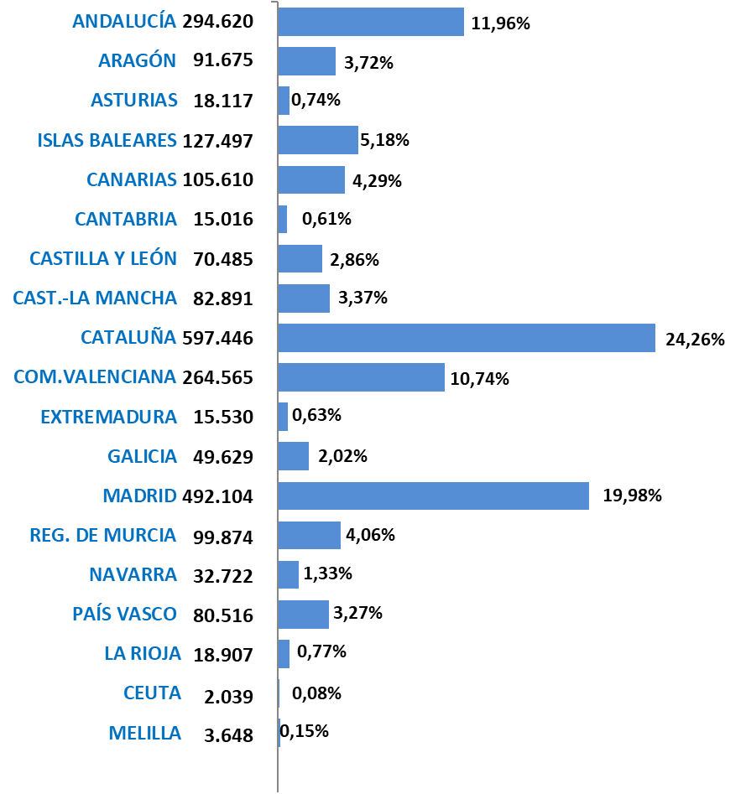
23 | Jaén | 4,821 | 2,946 | 1,438 | 437 | 1,279 | 0 | 0 | 6,100
29 | Málaga | 64,423 | 56,974 | 1,937 | 5,512 | 27,605 | 173 | 0 | 92,201
41 | Sevilla | 29,637 | 19,692 | 6,160 | 3,785 | 6,025 | 9 | 0 | 35,672
 | ANDALUCÍA | 238,369 | 135,275 | 89,002 | 14,092 | 55,752 | 499 | 0 | 294,620
22 | Huesca | 17,673 | 12,936 | 3,952 | 785 | 1,470 | 0 | 0 | 19,143
44 | Teruel | 7,023 | 5,798 | 895 | 330 | 816 | 0 | 0 | 7,839
50 | Zaragoza | 56,775 | 42,266 | 9,504 | 5,006 | 7,918 | 0 | 0 | 64,693
 | ARAGÓN | 81,471 | 61,000 | 14,351 | 6,121 | 10,204 | 0 | 0 | 91,675
33 | ASTURIAS | 14,444 | 11,828 | 284 | 2,332 | 3,457 | 187 | 29 | 18,117
7 | ISLAS BALEARES | 101,749 | 95,903 | 1,344 | 4,502 | 25,332 | 416 | 0 | 127,497
35 | Las Palmas | 40,191 | 37,250 | 1,015 | 1,926 | 13,872 | 339 | 0 | 54,403
38 | S.C.Tenerife | 36,306 | 33,826 | 1,397 | 1,084 | 14,575 | 326 | 0 | 51,207
 | CANARIAS | 76,498 | 71,076 | 2,412 | 3,010 | 28,447 | 665 | 0 | 105,610
39 | CANTABRIA | 12,220 | 10,359 | 241 | 1,620 | 2,631 | 165 | 0 | 15,016
5 | Ávila | 3,399 | 2,673 | 385 | 341 | 647 | 0 | 0 | 4,046
9 | Burgos | 13,377 | 11,606 | 660 | 1,111 | 1,834 | 0 | 0 | 15,210
24 | León | 7,542 | 6,239 | 526 | 778 | 1,428 | 0 | 0 | 8,970
34 | Palencia | 3,212 | 2,624 | 307 | 281 | 467 | 0 | 0 | 3,679
37 | Salamanca | 5,252 | 4,394 | 232 | 626 | 997 | 0 | 0 | 6,249
40 | Segovia | 8,839 | 6,417 | 1,784 | 638 | 939 | 0 | 0 | 9,777
42 | Soria | 4,551 | 3,791 | 494 | 266 | 435 | 0 | 0 | 4,985
47 | Valladolid | 12,827 | 10,392 | 1,248 | 1,188 | 1,739 | 0 | 0 | 14,566
49 | Zamora | 2,568 | 1,929 | 471 | 168 | 435 | 0 | 0 | 3,003
 | CASTILLA Y LEÓN | 61,566 | 50,063 | 6,106 | 5,396 | 8,920 | 0 | 0 | 70,485
2 | Albacete | 14,814 | 5,524 | 8,806 | 484 | 1,282 | 0 | 0 | 16,095
13 | Ciudad Real | 10,983 | 6,159 | 4,306 | 518 | 1,600 | 0 | 0 | 12,583
16 | Cuenca | 13,074 | 7,162 | 5,376 | 536 | 1,070 | 0 | 0 | 14,145
19 | Guadalajara | 13,225 | 11,749 | 616 | 860 | 2,004 | 0 | 0 | 15,228
45 | Toledo | 20,694 | 17,173 | 2,224 | 1,298 | 4,145 | 0 | 0 | 24,840
 | CAST.-LA MANCHA | 72,789 | 47,766 | 21,327 | 3,696 | 10,101 | 0 | 0 | 82,891
8 | Barcelona | 359,253 | 333,247 | 2,912 | 23,094 | 66,984 | 297 | 0 | 426,534
17 | Gerona | 61,117 | 56,021 | 2,480 | 2,615 | 9,376 | 232 | 0 | 70,724
25 | Lérida | 41,495 | 31,387 | 9,166 | 942 | 3,542 | 0 | 0 | 45,038
43 | Tarragona | 46,887 | 40,734 | 4,248 | 1,905 | 8,010 | 253 | 0 | 55,151
 | CATALUÑA | 508,752 | 461,390 | 18,806 | 28,556 | 87,912 | 782 | 0 | 597,446
3 | Alicante | 77,980 | 67,065 | 7,714 | 3,201 | 27,896 | 280 | 0 | 106,156
12 | Castellón | 31,958 | 27,323 | 2,486 | 2,149 | 5,631 | 136 | 0 | 37,725
46 | Valencia | 96,429 | 79,560 | 9,615 | 7,254 | 24,148 | 107 | 0 | 120,683
 | C. VALENCIANA | 206,368 | 173,947 | 19,815 | 12,605 | 57,674 | 523 | 0 | 264,565
6 | Badajoz | 7,191 | 4,594 | 2,015 | 583 | 1,575 | 0 | 0 | 8,766
10 | Cáceres | 5,690 | 2,764 | 2,588 | 338 | 1,073 | 0 | 0 | 6,764
 | EXTREMADURA | 12,882 | 7,358 | 4,603 | 921 | 2,648 | 0 | 0 | 15,530
15 | La Coruña | 15,499 | 13,285 | 430 | 1,784 | 3,358 | 457 | 0 | 19,314
27 | Lugo | 5,864 | 4,664 | 640 | 560 | 972 | 519 | 0 | 7,355
32 | Orense | 5,323 | 4,554 | 183 | 586 | 1,066 | 0 | 0 | 6,389
36 | Pontevedra | 13,073 | 11,739 | 168 | 1,165 | 2,945 | 553 | 0 | 16,571
 | GALICIA | 39,759 | 34,242 | 1,422 | 4,095 | 8,341 | 1,529 | 0 | 49,629
28 | C. DE MADRID | 425,509 | 365,601 | 1,060 | 58,848 | 66,497 | 98 | 0 | 492,104
30 | R. DE MURCIA | 89,945 | 36,156 | 49,990 | 3,799 | 9,797 | 132 | 0 | 99,874
31 | NAVARRA | 27,493 | 21,944 | 2,905 | 2,645 | 5,228 | 0 | 0 | 32,722
1 | Álava | 12,347 | 10,288 | 897 | 1,162 | 2,004 | 0 | 0 | 14,351
20 | Guipuzcoa | 23,556 | 19,239 | 327 | 3,989 | 4,448 | 144 | 0 | 28,148
48 | Vizcaya | 30,603 | 23,469 | 453 | 6,681 | 7,160 | 254 | 0 | 38,017
 | PAÍS VASCO | 66,507 | 52,996 | 1,678 | 11,833 | 13,612 | 398 | 0 | 80,516
26 | LA RIOJA | 16,563 | 12,230 | 3,005 | 1,329 | 2,344 | 0 | 0 | 18,907
51 | CEUTA | 1,714 | 1,252 | 2 | 460 | 314 | 11 | 0 | 2,039
52 | MELILLA | 2,814 | 2,441 | 3 | 370 | 833 | 1 | 0 | 3,648
 | TOTAL | 2,057,411 | 1,652,827 | 238,355 | 166,230 | 400,045 | 5,406 | 29 | 2,462,890
 | (1) No se incluyen los afiliados de los Sistemas Especiales Agrario y Hogar

Variación media CCAA
 | AFILIACIÓN DE EXTRANJEROS
 | VARIACIÓN MENSUAL Y ANUAL POR PROVINCIAS Y CC.AA |  |  |  |  |  | VOLVER AL ÍNDICE

Cód. Prov. | Prov. | Junio 2022 | Variación mensual |  | Variación anual
 | CC.AA. |  | Absoluta | en % | Absoluta | en %
4 | Almería | 65,545 | -4,749 | -6.76% | 3,890 | 6.31%
11 | Cádiz | 15,168 | 464 | 3.15% | 1,845 | 13.85% | % DE VARIACIÓN INTERANUAL
14 | Córdoba | 9,174 | -591 | -6.05% | 1,001 | 12.24%
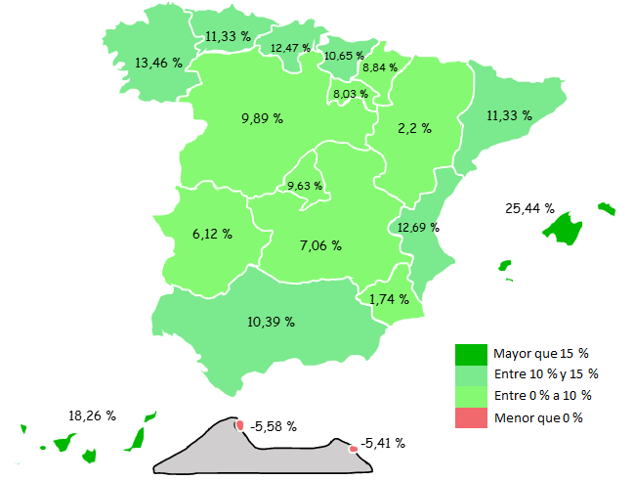
18 | Granada | 24,419 | 71 | 0.29% | 2,142 | 9.61%
21 | Huelva | 46,342 | -19,507 | -29.62% | -1,077 | -2.27%
23 | Jaén | 6,100 | -291 | -4.55% | 375 | 6.54%
29 | Málaga | 92,201 | 3,193 | 3.59% | 14,543 | 18.73%
41 | Sevilla | 35,672 | -134 | -0.37% | 5,024 | 16.39%
 | ANDALUCÍA | 294,620 | -21,544 | -6.81% | 27,741 | 10.39%
22 | Huesca | 19,143 | 1,337 | 7.51% | 372 | 1.98%
44 | Teruel | 7,839 | 211 | 2.77% | 589 | 8.13%
50 | Zaragoza | 64,693 | 4,437 | 7.36% | 1,015 | 1.59%
 | ARAGÓN | 91,675 | 5,984 | 6.98% | 1,976 | 2.20%
33 | ASTURIAS | 18,117 | 511 | 2.90% | 1,843 | 11.33%
7 | ISLAS BALEARES | 127,497 | 9,342 | 7.91% | 25,856 | 25.44%
35 | Las Palmas | 54,403 | 480 | 0.89% | 8,603 | 18.78%
38 | S.C.Tenerife | 51,207 | 483 | 0.95% | 7,700 | 17.70%
 | CANARIAS | 105,610 | 962 | 0.92% | 16,303 | 18.26%
39 | CANTABRIA | 15,016 | 416 | 2.85% | 1,664 | 12.47%
5 | Ávila | 4,046 | 201 | 5.23% | 326 | 8.76%
9 | Burgos | 15,210 | 990 | 6.96% | 1,203 | 8.59%
24 | León | 8,970 | 223 | 2.55% | 853 | 10.51%
34 | Palencia | 3,679 | 121 | 3.40% | 418 | 12.80%
37 | Salamanca | 6,249 | 166 | 2.72% | 869 | 16.16%
40 | Segovia | 9,777 | 917 | 10.35% | 809 | 9.02%
42 | Soria | 4,985 | 209 | 4.39% | 360 | 7.78%
47 | Valladolid | 14,566 | 747 | 5.40% | 1,069 | 7.92%
49 | Zamora | 3,003 | 190 | 6.75% | 440 | 17.17%
 | CASTILLA Y LEÓN | 70,485 | 3,764 | 5.64% | 6,346 | 9.89%
2 | Albacete | 16,095 | 3,613 | 28.95% | 603 | 3.89%
13 | Ciudad Real | 12,583 | 989 | 8.53% | 327 | 2.67%
16 | Cuenca | 14,145 | 2,450 | 20.95% | 599 | 4.42%
19 | Guadalajara | 15,228 | 255 | 1.70% | 1,331 | 9.58%
45 | Toledo | 24,840 | 264 | 1.07% | 2,609 | 11.74%
 | CAST.-LA MANCHA | 82,891 | 7,572 | 10.05% | 5,469 | 7.06%
8 | Barcelona | 426,534 | 8,415 | 2.01% | 44,810 | 11.74%
17 | Gerona | 70,724 | 4,152 | 6.24% | 8,836 | 14.28%
25 | Lérida | 45,038 | 4,192 | 10.26% | 1,125 | 2.56%
43 | Tarragona | 55,151 | 2,191 | 4.14% | 6,045 | 12.31%
 | CATALUÑA | 597,446 | 18,951 | 3.28% | 60,817 | 11.33%
3 | Alicante | 106,156 | 2,619 | 2.53% | 13,334 | 14.36%
12 | Castellón | 37,725 | 155 | 0.41% | 3,503 | 10.24%
46 | Valencia | 120,683 | -814 | -0.67% | 12,947 | 12.02%
 | C. VALENCIANA | 264,565 | 1,961 | 0.75% | 29,784 | 12.69%
6 | Badajoz | 8,766 | -156 | -1.75% | 695 | 8.61%
10 | Cáceres | 6,764 | 657 | 10.76% | 200 | 3.05%
 | EXTREMADURA | 15,530 | 501 | 3.33% | 896 | 6.12%
15 | La Coruña | 19,314 | 563 | 3.00% | 2,870 | 17.45%
27 | Lugo | 7,355 | 289 | 4.09% | 967 | 15.14%
32 | Orense | 6,389 | 129 | 2.06% | 660 | 11.52%
36 | Pontevedra | 16,571 | 331 | 2.04% | 1,392 | 9.17%
 | GALICIA | 49,629 | 1,312 | 2.72% | 5,889 | 13.46%
28 | C. DE MADRID | 492,104 | 7,027 | 1.45% | 43,208 | 9.63%
30 | R. DE MURCIA | 99,874 | -2,823 | -2.75% | 1,708 | 1.74%
31 | NAVARRA | 32,722 | 110 | 0.34% | 2,659 | 8.84%
1 | Álava | 14,351 | 437 | 3.14% | 1,292 | 9.90%
20 | Guipuzcoa | 28,148 | 763 | 2.79% | 3,058 | 12.19%
48 | Vizcaya | 38,017 | 711 | 1.90% | 3,398 | 9.82%
 | PAÍS VASCO | 80,516 | 1,910 | 2.43% | 7,749 | 10.65%
26 | LA RIOJA | 18,907 | 234 | 1.25% | 1,405 | 8.03%
51 | CEUTA | 2,039 | 71 | 3.60% | -121 | -5.58%
52 | MELILLA | 3,648 | 4 | 0.12% | -209 | -5.41%
 | TOTAL | 2,462,890 | 36,265 | 1.49% | 240,982 | 10.85%

Grafico Sectores Gral
 | AFILIACIÓN DE EXTRANJEROS | VOLVER AL ÍNDICE
 | % SOBRE TOTAL SECTORES DE ACTIVIDAD. RÉG. GENERAL
 | MEDIA JUNIO 2022

 | DISTRIBUCIÓN POR SECTORES DE ACTIVIDAD. RÉG. GENERAL
Agricultura, Ganadería, Caza, Silvicultura y Pesca | 24.46%
Industrias Extractivas | 5.50%
Industria Manufacturera | 8.17%
Suministro de Energía Eléctrica, Gas, Vapor y Aire Acondicionado | 2.87%
Suministro de Agua, Actividades de Saneamiento, Gestión de Residuos y Descontaminación | 4.69%
Construcción | 17.84%
Comercio; Reparación de Vehículos de Motor y Bicicletas | 9.92%
Transporte y Almacenamiento | 12.81%
Hostelería | 24.76%
Información y Comunicaciones | 10.31%
Actividades Financieras y de Seguros | 4.27%
Actividades Inmobiliarias | 12.88%
Actividades Profesionales Científicas y Técnicas | 8.66%
Actividades Administrativas y Servicios Auxiliares | 13.98%
Administración Pública y Defensa; Seguridad Social Obligatoria | 1.28%
Educación | 4.89%
Actividades Sanitarias y Servicios Centrales | 5.11%
Actividades Artísticas, Recreativas y de Entretenimiento | 9.65%
Otros Servicios | 11.81%
Actividades de los Hogares como Empleadores de Personal Doméstico y Productores de Bienes y Servicios para uso Propio | 10.00%
Actividades de Organizaciones y Organismo Extraterritoriales | 28.76%
S.E. Agrario | 33.13%
S.E. Hogar | 43.96%
TOTAL | 12.15%
1
2
3
4
5
6
7
8
9
10
11
12
13
14
15
16
17
18
19
20
21
22
22

Grafico Sectores Auton.
AFILIACIÓN DE EXTRANJEROS | VOLVER AL ÍNDICE
DISTRIBUCIÓN POR SECTORES DE ACTIVIDAD. RÉG. DE AUTÓNOMOS
MEDIA JUNIO 2022

 | % SOBRE TOTAL SECTORES DE ACTIVIDAD. RÉG. DE AUTÓNOMOS
Agricultura, Ganadería, Caza, Silvicultura y Pesca | 2.32%
Industrias Extractivas | 6.57%
Industria Manufacturera | 5.45%
Suministro de Energía Eléctrica, Gas, Vapor y Aire Acondicionado | 4.83%
Suministro de Agua, Actividades de Saneamiento, Gestión de Residuos y Descontaminación | 6.03%
Construcción | 13.62%
Comercio; Reparación de Vehículos de Motor y Bicicletas | 13.05%
Transporte y Almacenamiento | 12.82%
Hostelería | 21.53%
Información y Comunicaciones | 15.32%
Actividades Financieras y de Seguros | 5.15%
Actividades Inmobiliarias | 16.52%
Actividades Profesionales Científicas y Técnicas | 8.13%
Actividades Administrativas y Servicios Auxiliares | 16.26%
Administración Pública y Defensa; Seguridad Social Obligatoria | 7.18%
Educación | 13.32%
Actividades Sanitarias y Servicios Centrales | 6.33%
Actividades Artísticas, Recreativas y de Entretenimiento | 9.36%
Otros Servicios | 13.68%
Actividades de los Hogares como Empleadores de Personal Doméstico y Productores de Bienes y Servicios para uso Propio | 21.89%
Actividades de Organizaciones y Organismo Extraterritoriales | 13.49%
TOTAL | 11.94%

Grafico paises
AFILIACIÓN DE EXTRANJEROS
PAÍSES QUE MÁS AFILIADOS APORTAN EN JUNIO | VOLVER AL ÍNDICE

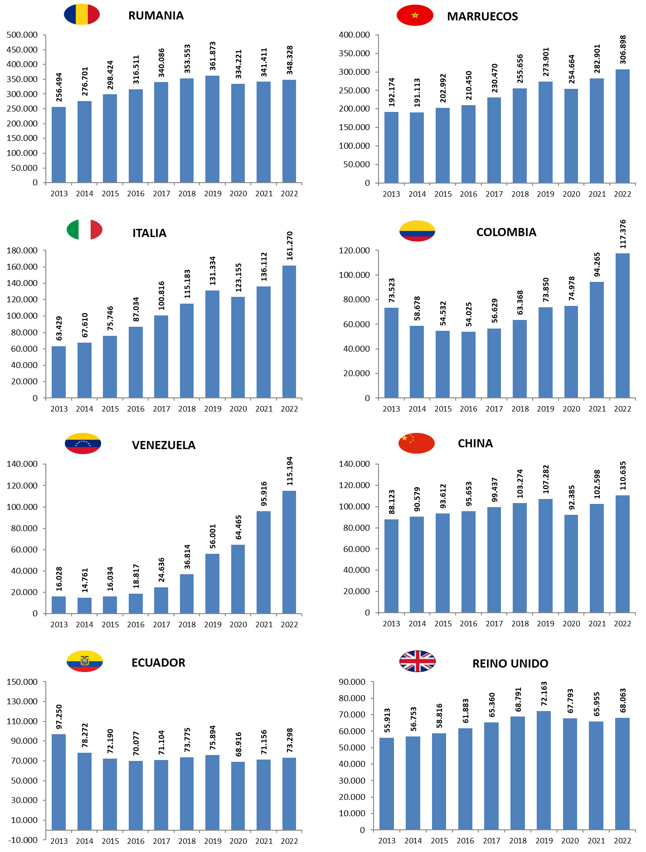
MES DE JUNIO DE CADA AÑO (2013-2022) |  |  | AFILIADOS EXTRANJEROS - MESES DE JUNIO
 |  |  | 2013 | 2014 | 2015 | 2016 | 2017 | 2018 | 2019 | 2020 | 2021 | 2022
 |  | RUMANIA | 256,494 | 276,701 | 298,424 | 316,511 | 340,086 | 353,553 | 361,873 | 334,221 | 341,411 | 348,328
 |  | MARRUECOS | 192,174 | 191,113 | 202,992 | 210,450 | 230,470 | 255,656 | 273,901 | 254,664 | 282,901 | 306,898
 |  | ITALIA | 63,429 | 67,610 | 75,746 | 87,034 | 100,816 | 115,183 | 131,334 | 123,155 | 136,112 | 161,270
 |  | COLOMBIA | 73,523 | 58,678 | 54,532 | 54,025 | 56,629 | 63,368 | 73,850 | 74,978 | 94,265 | 117,376
 |  | VENEZUELA | 16,028 | 14,761 | 16,034 | 18,817 | 24,636 | 36,814 | 56,001 | 64,465 | 95,916 | 115,194
 |  | CHINA | 88,123 | 90,579 | 93,612 | 95,653 | 99,437 | 103,274 | 107,282 | 92,385 | 102,598 | 110,635
 |  | ECUADOR | 97,250 | 78,272 | 72,190 | 70,077 | 71,104 | 73,775 | 75,894 | 68,916 | 71,156 | 73,298
 |  | REINO UNIDO | 55,913 | 56,753 | 58,816 | 61,883 | 65,360 | 68,791 | 72,163 | 67,793 | 65,955 | 68,063

ANDALUCIA-1
ANDALUCÍA |  |  |  |  |  |  |  |  |  | VOLVER AL ÍNDICE
AFILIACIÓN DE EXTRANJEROS
DISTRIBUCIÓN POR REGÍMENES

 | MEDIA JUNIO

 | REGÍMENES | GENERAL (Total) | General | S.E. Agrario | S.E. Hogar | AUTÓNOMOS | MAR | CARBÓN | TOTAL
 | DE LA UNIÓN EUROPEA | 75,125 | 48,994 | 24,649 | 1,482 | 21,059 | 78 | 0 | 96,262
 | DE PAÍSES NO UNIÓN EUROPEA | 163,245 | 86,281 | 64,354 | 12,610 | 34,693 | 421 | 0 | 198,359
 | TOTAL EXTRANJEROS | 238,369 | 135,275 | 89,002 | 14,092 | 55,752 | 499 | 0 | 294,620

Distribución porcentual por régimen
Porcentajes de variación sobre el total de extranjeros

 |  | GENERAL (total) | AUTÓNOMOS | MAR |  | TOTAL |  | TOTAL
 | Distribución Porcentual | 238,369 | 55,752 | 499 |  | 294,620 |  | 294,620
 |  | 80.91% | 18.92% | 0.17% |  | 100.00% |  | 100.00%

 |  | Intermensual | Interanual
 | ANDALUCÍA | -6.81% | 10.39%

ARAGON-1
ARAGÓN |  |  |  |  |  |  |  |  |  | VOLVER AL ÍNDICE
AFILIACIÓN DE EXTRANJEROS
DISTRIBUCIÓN POR REGÍMENES

 | MEDIA JUNIO

 | REGÍMENES | GENERAL (Total) | General | S.E. Agrario | S.E. Hogar | AUTÓNOMOS | MAR | CARBÓN | TOTAL
 | DE LA UNIÓN EUROPEA | 36,834 | 27,532 | 6,905 | 2,397 | 4,493 | 0 | 0 | 41,326
 | DE PAÍSES NO UNIÓN EUROPEA | 44,637 | 33,468 | 7,446 | 3,724 | 5,711 | 0 | 0 | 50,349
 | TOTAL EXTRANJEROS | 81,471 | 61,000 | 14,351 | 6,121 | 10,204 | 0 | 0 | 91,675

Distribución porcentual por régimen
Porcentajes de variación sobre el total de extranjeros

 |  | GENERAL (total) | AUTÓNOMOS | MAR |  | TOTAL |  | TOTAL
 | Distribución Porcentual | 81,471 | 10,204 | 0 |  | 91,675 |  | 91,675
 |  | 88.87% | 11.13% | 0.00% |  | 100.00% |  | 100.00%

 |  | Intermensual | Interanual
 | ARAGÓN | 6.98% | 2.20%

ASTURIAS-1
ASTURIAS |  |  |  |  |  |  |  |  |  | VOLVER AL ÍNDICE
AFILIACIÓN DE EXTRANJEROS
DISTRIBUCIÓN POR REGÍMENES

 | MEDIA JUNIO

 | REGÍMENES | GENERAL (Total) | General | S.E. Agrario | S.E. Hogar | AUTÓNOMOS | MAR | CARBÓN | TOTAL
 | DE LA UNIÓN EUROPEA | 4,785 | 4,002 | 71 | 712 | 1,186 | 37 | 28 | 6,037
 | DE PAÍSES NO UNIÓN EUROPEA | 9,658 | 7,826 | 213 | 1,620 | 2,271 | 149 | 1 | 12,080
 | TOTAL EXTRANJEROS | 14,444 | 11,828 | 284 | 2,332 | 3,457 | 187 | 29 | 18,117

Distribución porcentual por régimen
Porcentajes de variación sobre el total de extranjeros

 |  | GENERAL (total) | AUTÓNOMOS | MAR | CARBON | TOTAL |  | TOTAL
 | Distribución Porcentual | 14,444 | 3,457 | 187 | 29 | 18,117 |  | 18,117
 |  | 79.73% | 19.08% | 1.03% | 0.16% | 100.00% |  | 100.00%

 |  | Intermensual | Interanual
 | ANDALUCÍA | 2.90% | 11.33%

BALEARES-1
ISLAS BALEARES |  |  |  |  |  |  |  |  |  | VOLVER AL ÍNDICE
AFILIACIÓN DE EXTRANJEROS
DISTRIBUCIÓN POR REGÍMENES

 | MEDIA JUNIO

 | REGÍMENES | GENERAL (Total) | General | S.E. Agrario | S.E. Hogar | AUTÓNOMOS | MAR | CARBÓN | TOTAL
 | DE LA UNIÓN EUROPEA | 40,706 | 39,374 | 154 | 1,179 | 14,787 | 245 | 0 | 55,739
 | DE PAÍSES NO UNIÓN EUROPEA | 61,043 | 56,529 | 1,190 | 3,323 | 10,545 | 170 | 0 | 71,757
 | TOTAL EXTRANJEROS | 101,749 | 95,903 | 1,344 | 4,502 | 25,332 | 416 | 0 | 127,497

Distribución porcentual por régimen
Porcentajes de variación sobre el total de extranjeros

 |  | GENERAL (total) | AUTÓNOMOS | MAR |  | TOTAL |  | TOTAL
 | Distribución Porcentual | 101,749 | 25,332 | 416 |  | 127,497 |  | 127,497
 |  | 79.81% | 19.87% | 0.33% |  | 100.00% |  | 100.00%

 |  | Intermensual | Interanual
 | ISLAS BALEARES | 7.91% | 25.44%

CANARIAS-1
ISLAS CANARIAS |  |  |  |  |  |  |  |  |  | VOLVER AL ÍNDICE
AFILIACIÓN DE EXTRANJEROS
DISTRIBUCIÓN POR REGÍMENES

 | MEDIA JUNIO

 | REGÍMENES | GENERAL (Total) | General | S.E. Agrario | S.E. Hogar | AUTÓNOMOS | MAR | CARBÓN | TOTAL
 | DE LA UNIÓN EUROPEA | 28,933 | 28,224 | 516 | 192 | 16,397 | 311 | 0 | 45,641
 | DE PAÍSES NO UNIÓN EUROPEA | 47,565 | 42,852 | 1,896 | 2,817 | 12,050 | 354 | 0 | 59,969
 | TOTAL EXTRANJEROS | 76,498 | 71,076 | 2,412 | 3,010 | 28,447 | 665 | 0 | 105,610

Distribución porcentual por régimen
Porcentajes de variación sobre el total de extranjeros

 |  | GENERAL (total) | AUTÓNOMOS | MAR |  | TOTAL |  | TOTAL
 | Distribución Porcentual | 76,498 | 28,447 | 665 |  | 105,610 |  | 105,610
 |  | 72.43% | 26.94% | 0.63% |  | 100.00% |  | 100.00%

 |  | Intermensual | Interanual
 | CANARIAS | 0.92% | 18.26%

CANTABRIA-1
CANTABRIA |  |  |  |  |  |  |  |  |  | VOLVER AL ÍNDICE
AFILIACIÓN DE EXTRANJEROS
DISTRIBUCIÓN POR REGÍMENES

 | MEDIA JUNIO

 | REGÍMENES | GENERAL (Total) | General | S.E. Agrario | S.E. Hogar | AUTÓNOMOS | MAR | CARBÓN | TOTAL
 | DE LA UNIÓN EUROPEA | 3,613 | 3,220 | 72 | 321 | 994 | 27 | 0 | 4,634
 | DE PAÍSES NO UNIÓN EUROPEA | 8,607 | 7,140 | 168 | 1,299 | 1,637 | 138 | 0 | 10,382
 | TOTAL EXTRANJEROS | 12,220 | 10,359 | 241 | 1,620 | 2,631 | 165 | 0 | 15,016

Distribución porcentual por régimen
Porcentajes de variación sobre el total de extranjeros

 |  | GENERAL (total) | AUTÓNOMOS | MAR |  | TOTAL |  | TOTAL
 | Distribución Porcentual | 12,220 | 2,631 | 165 |  | 15,016 |  | 15,015
 |  | 81.38% | 17.52% | 1.10% |  | 100.00% |  | 100.00%

 |  | Intermensual | Interanual
 | CANTABRIA | 2.85% | 12.47%

C Y LEON-1
CASTILLA Y LEÓN |  |  |  |  |  |  |  |  |  | VOLVER AL ÍNDICE
AFILIACIÓN DE EXTRANJEROS
DISTRIBUCIÓN POR REGÍMENES

 | MEDIA JUNIO

 | REGÍMENES | GENERAL (Total) | General | S.E. Agrario | S.E. Hogar | AUTÓNOMOS | MAR | CARBÓN | TOTAL
 | DE LA UNIÓN EUROPEA | 28,112 | 23,072 | 3,534 | 1,506 | 3,834 | 0 | 0 | 31,946
 | DE PAÍSES NO UNIÓN EUROPEA | 33,454 | 26,991 | 2,572 | 3,891 | 5,086 | 0 | 0 | 38,540
 | TOTAL EXTRANJEROS | 61,566 | 50,063 | 6,106 | 5,396 | 8,920 | 0 | 0 | 70,485

Distribución porcentual por régimen
Porcentajes de variación sobre el total de extranjeros

 |  | GENERAL (total) | AUTÓNOMOS | MAR |  | TOTAL |  | TOTAL
 | Distribución Porcentual | 61,566 | 8,920 | 0 |  | 70,485 |  | 70,485
 |  | 87.35% | 12.65% | 0.00% |  | 100.00% |  | 100.00%

 |  | Intermensual | Interanual
 | CASTILLA Y LEÓN | 5.64% | 9.89%

C LA MANCHA-1
CASTILLA-LA MANCHA |  |  |  |  |  |  |  |  |  | VOLVER AL ÍNDICE
AFILIACIÓN DE EXTRANJEROS
DISTRIBUCIÓN POR REGÍMENES

 | MEDIA JUNIO

 | REGÍMENES | GENERAL (Total) | General | S.E. Agrario | S.E. Hogar | AUTÓNOMOS | MAR | CARBÓN | TOTAL
 | DE LA UNIÓN EUROPEA | 35,452 | 22,035 | 12,128 | 1,290 | 4,259 | 0 | 0 | 39,712
 | DE PAÍSES NO UNIÓN EUROPEA | 37,337 | 25,731 | 9,200 | 2,407 | 5,842 | 0 | 0 | 43,179
 | TOTAL EXTRANJEROS | 72,789 | 47,766 | 21,327 | 3,696 | 10,101 | 0 | 0 | 82,891

Distribución porcentual por régimen
Porcentajes de variación sobre el total de extranjeros

 |  | GENERAL (total) | AUTÓNOMOS | MAR |  | TOTAL |  | TOTAL
 | Distribución Porcentual | 72,789 | 10,101 | 0 |  | 82,891 |  | 82,891
 |  | 87.81% | 12.19% | 0.00% |  | 100.00% |  | 100.00%

 |  | Intermensual | Interanual
 | CAST.-LA MANCHA | 10.05% | 7.06%

CATALUÑA-1
CATALUÑA |  |  |  |  |  |  |  |  |  | VOLVER AL ÍNDICE
AFILIACIÓN DE EXTRANJEROS
DISTRIBUCIÓN POR REGÍMENES

 | MEDIA JUNIO

 | REGÍMENES | GENERAL (Total) | General | S.E. Agrario | S.E. Hogar | AUTÓNOMOS | MAR | CARBÓN | TOTAL
 | DE LA UNIÓN EUROPEA | 147,705 | 141,849 | 3,476 | 2,381 | 29,264 | 212 | 0 | 177,181
 | DE PAÍSES NO UNIÓN EUROPEA | 361,047 | 319,541 | 15,330 | 26,175 | 58,649 | 570 | 0 | 420,266
 | TOTAL EXTRANJEROS | 508,752 | 461,390 | 18,806 | 28,556 | 87,912 | 782 | 0 | 597,446

Distribución porcentual por régimen
Porcentajes de variación sobre el total de extranjeros

 |  | GENERAL (total) | AUTÓNOMOS | MAR |  | TOTAL |  | TOTAL
 | Distribución Porcentual | 508,752 | 87,912 | 782 |  | 597,446 |  | 597,446
 |  | 85.15% | 14.71% | 0.13% |  | 100.00% |  | 100.00%

 |  | Intermensual | Interanual
 | CATALUÑA | 3.28% | 11.33%

C VALENCIANA-1
COMUNIDAD VALENCIANA |  |  |  |  |  |  |  |  |  | VOLVER AL ÍNDICE
AFILIACIÓN DE EXTRANJEROS
DISTRIBUCIÓN POR REGÍMENES

 | MEDIA JUNIO

 | REGÍMENES | GENERAL (Total) | General | S.E. Agrario | S.E. Hogar | AUTÓNOMOS | MAR | CARBÓN | TOTAL
 | DE LA UNIÓN EUROPEA | 81,900 | 73,190 | 4,733 | 3,977 | 25,330 | 136 | 0 | 107,367
 | DE PAÍSES NO UNIÓN EUROPEA | 124,467 | 100,757 | 15,083 | 8,628 | 32,344 | 387 | 0 | 157,198
 | TOTAL EXTRANJEROS | 206,368 | 173,947 | 19,815 | 12,605 | 57,674 | 523 | 0 | 264,565

Distribución porcentual por régimen
Porcentajes de variación sobre el total de extranjeros

 |  | GENERAL (total) | AUTÓNOMOS | MAR |  | TOTAL |  | TOTAL
 | Distribución Porcentual | 206,368 | 57,674 | 523 |  | 264,565 |  | 264,565
 |  | 78.00% | 21.80% | 0.20% |  | 100.00% |  | 100.00%

 |  | Intermensual | Interanual
 | C. VALENCIANA | 0.75% | 12.69%

EXTREMADURA-1
EXTREMADURA |  |  |  |  |  |  |  |  |  | VOLVER AL ÍNDICE
AFILIACIÓN DE EXTRANJEROS
DISTRIBUCIÓN POR REGÍMENES

 | MEDIA JUNIO

 | REGÍMENES | GENERAL (Total) | General | S.E. Agrario | S.E. Hogar | AUTÓNOMOS | MAR | CARBÓN | TOTAL
 | DE LA UNIÓN EUROPEA | 5,693 | 3,284 | 2,246 | 164 | 892 | 0 | 0 | 6,586
 | DE PAÍSES NO UNIÓN EUROPEA | 7,188 | 4,074 | 2,357 | 757 | 1,756 | 0 | 0 | 8,944
 | TOTAL EXTRANJEROS | 12,882 | 7,358 | 4,603 | 921 | 2,648 | 0 | 0 | 15,530

Distribución porcentual por régimen
Porcentajes de variación sobre el total de extranjeros

 |  | GENERAL (total) | AUTÓNOMOS | MAR |  | TOTAL |  | TOTAL
 | Distribución Porcentual | 12,882 | 2,648 | 0 |  | 15,530 |  | 15,530
 |  | 82.95% | 17.05% | 0.00% |  | 100.00% |  | 100.00%

 |  | Intermensual | Interanual
 | EXTREMADURA | 3.33% | 6.12%

GALICIA-1
GALICIA |  |  |  |  |  |  |  |  |  | VOLVER AL ÍNDICE
AFILIACIÓN DE EXTRANJEROS
DISTRIBUCIÓN POR REGÍMENES

 | MEDIA JUNIO

 | REGÍMENES | GENERAL (Total) | General | S.E. Agrario | S.E. Hogar | AUTÓNOMOS | MAR | CARBÓN | TOTAL
 | DE LA UNIÓN EUROPEA | 13,195 | 12,251 | 429 | 515 | 2,924 | 191 | 0 | 16,311
 | DE PAÍSES NO UNIÓN EUROPEA | 26,563 | 21,990 | 993 | 3,580 | 5,417 | 1,338 | 0 | 33,318
 | TOTAL EXTRANJEROS | 39,759 | 34,242 | 1,422 | 4,095 | 8,341 | 1,529 | 0 | 49,629

Distribución porcentual por régimen
Porcentajes de variación sobre el total de extranjeros

 |  | GENERAL (total) | AUTÓNOMOS | MAR |  | TOTAL |  | TOTAL
 | Distribución Porcentual | 39,759 | 8,341 | 1,529 |  | 49,629 |  | 49,629
 |  | 80.11% | 16.81% | 3.08% |  | 100.00% |  | 100.00%

 |  | Intermensual | Interanual
 | GALICIA | 2.72% | 13.46%

MADRID-1
MADRID |  |  |  |  |  |  |  |  |  | VOLVER AL ÍNDICE
AFILIACIÓN DE EXTRANJEROS
DISTRIBUCIÓN POR REGÍMENES

 | MEDIA JUNIO

 | REGÍMENES | GENERAL (Total) | General | S.E. Agrario | S.E. Hogar | AUTÓNOMOS | MAR | CARBÓN | TOTAL
 | DE LA UNIÓN EUROPEA | 148,087 | 131,513 | 351 | 16,222 | 24,716 | 66 | 0 | 172,868
 | DE PAÍSES NO UNIÓN EUROPEA | 277,423 | 234,088 | 709 | 42,626 | 41,781 | 32 | 0 | 319,235
 | TOTAL EXTRANJEROS | 425,509 | 365,601 | 1,060 | 58,848 | 66,497 | 98 | 0 | 492,104

Distribución porcentual por régimen
Porcentajes de variación sobre el total de extranjeros

 |  | GENERAL (total) | AUTÓNOMOS | MAR |  | TOTAL |  | TOTAL
 | Distribución Porcentual | 425,509 | 66,497 | 98 |  | 492,104 |  | 492,104
 |  | 86.47% | 13.51% | 0.02% |  | 100.00% |  | 100.00%

 |  | Intermensual | Interanual
 | C. DE MADRID | 1.45% | 9.63%

MURCIA-1
MURCIA |  |  |  |  |  |  |  |  |  | VOLVER AL ÍNDICE
AFILIACIÓN DE EXTRANJEROS
DISTRIBUCIÓN POR REGÍMENES

 | MEDIA JUNIO

 | REGÍMENES | GENERAL (Total) | General | S.E. Agrario | S.E. Hogar | AUTÓNOMOS | MAR | CARBÓN | TOTAL
 | DE LA UNIÓN EUROPEA | 11,188 | 8,582 | 2,260 | 346 | 2,244 | 14 | 0 | 13,446
 | DE PAÍSES NO UNIÓN EUROPEA | 78,758 | 27,575 | 47,730 | 3,453 | 7,554 | 117 | 0 | 86,429
 | TOTAL EXTRANJEROS | 89,945 | 36,156 | 49,990 | 3,799 | 9,797 | 132 | 0 | 99,874

Distribución porcentual por régimen
Porcentajes de variación sobre el total de extranjeros

 |  | GENERAL (total) | AUTÓNOMOS | MAR |  | TOTAL |  | TOTAL
 | Distribución Porcentual | 89,945 | 9,797 | 132 |  | 99,874 |  | 99,874
 |  | 90.06% | 9.81% | 0.13% |  | 100.00% |  | 100.00%

 |  | Intermensual | Interanual
 | R. DE MURCIA | -2.75% | 1.74%

NAVARRA-1
NAVARRA |  |  |  |  |  |  |  |  |  | VOLVER AL ÍNDICE
AFILIACIÓN DE EXTRANJEROS
DISTRIBUCIÓN POR REGÍMENES

 | MEDIA JUNIO

 | REGÍMENES | GENERAL (Total) | General | S.E. Agrario | S.E. Hogar | AUTÓNOMOS | MAR | CARBÓN | TOTAL
 | DE LA UNIÓN EUROPEA | 9,583 | 8,119 | 661 | 804 | 2,184 | 0 | 0 | 11,767
 | DE PAÍSES NO UNIÓN EUROPEA | 17,910 | 13,825 | 2,244 | 1,841 | 3,045 | 0 | 0 | 20,955
 | TOTAL EXTRANJEROS | 27,493 | 21,944 | 2,905 | 2,645 | 5,228 | 0 | 0 | 32,722

Distribución porcentual por régimen
Porcentajes de variación sobre el total de extranjeros

 |  | GENERAL (total) | AUTÓNOMOS | MAR |  | TOTAL |  | TOTAL
 | Distribución Porcentual | 27,493 | 5,228 | 0 |  | 32,722 |  | 32,722
 |  | 84.02% | 15.98% | 0.00% |  | 100.00% |  | 100.00%

 |  | Intermensual | Interanual
 | NAVARRA | 0.34% | 8.84%

PAIS VASCO-1
PAÍS VASCO |  |  |  |  |  |  |  |  |  | VOLVER AL ÍNDICE
AFILIACIÓN DE EXTRANJEROS
DISTRIBUCIÓN POR REGÍMENES

 | MEDIA JUNIO

 | REGÍMENES | GENERAL (Total) | General | S.E. Agrario | S.E. Hogar | AUTÓNOMOS | MAR | CARBÓN | TOTAL
 | DE LA UNIÓN EUROPEA | 16,221 | 14,272 | 466 | 1,483 | 4,714 | 62 | 0 | 20,997
 | DE PAÍSES NO UNIÓN EUROPEA | 50,285 | 38,724 | 1,211 | 10,350 | 8,898 | 336 | 0 | 59,519
 | TOTAL EXTRANJEROS | 66,507 | 52,996 | 1,678 | 11,833 | 13,612 | 398 | 0 | 80,516

Distribución porcentual por régimen
Porcentajes de variación sobre el total de extranjeros

 |  | GENERAL (total) | AUTÓNOMOS | MAR |  | TOTAL |  | TOTAL
 | Distribución Porcentual | 66,507 | 13,612 | 398 |  | 80,516 |  | 80,516
 |  | 82.60% | 16.91% | 0.49% |  | 100.00% |  | 100.00%

 |  | Intermensual | Interanual
 | PAÍS VASCO | 2.43% | 10.65%

LA RIOJA-1
LA RIOJA |  |  |  |  |  |  |  |  |  | VOLVER AL ÍNDICE
AFILIACIÓN DE EXTRANJEROS
DISTRIBUCIÓN POR REGÍMENES

 | MEDIA JUNIO

 | REGÍMENES | GENERAL (Total) | General | S.E. Agrario | S.E. Hogar | AUTÓNOMOS | MAR | CARBÓN | TOTAL
 | DE LA UNIÓN EUROPEA | 6,956 | 4,935 | 1,401 | 620 | 1,166 | 0 | 0 | 8,122
 | DE PAÍSES NO UNIÓN EUROPEA | 9,607 | 7,295 | 1,604 | 709 | 1,178 | 0 | 0 | 10,785
 | TOTAL EXTRANJEROS | 16,563 | 12,230 | 3,005 | 1,329 | 2,344 | 0 | 0 | 18,907

Distribución porcentual por régimen
Porcentajes de variación sobre el total de extranjeros

 |  | GENERAL (total) | AUTÓNOMOS | MAR |  | TOTAL |  | TOTAL
 | Distribución Porcentual | 16,563 | 2,344 | 0 |  | 18,907 |  | 18,907
 |  | 87.60% | 12.40% | 0.00% |  | 100.00% |  | 100.00%

 |  | Intermensual | Interanual
 | LA RIOJA | 1.25% | 8.03%

CEUTA-1
CEUTA |  |  |  |  |  |  |  |  |  | VOLVER AL ÍNDICE
AFILIACIÓN DE EXTRANJEROS
DISTRIBUCIÓN POR REGÍMENES

 | MEDIA JUNIO

 | REGÍMENES | GENERAL (Total) | General | S.E. Agrario | S.E. Hogar | AUTÓNOMOS | MAR | CARBÓN | TOTAL
 | DE LA UNIÓN EUROPEA | 55 | 55 | 0 | 0 | 23 | 0 | 0 | 78
 | DE PAÍSES NO UNIÓN EUROPEA | 1,659 | 1,198 | 2 | 460 | 291 | 11 | 0 | 1,961
 | TOTAL EXTRANJEROS | 1,714 | 1,252 | 2 | 460 | 314 | 11 | 0 | 2,039

Distribución porcentual por régimen
Porcentajes de variación sobre el total de extranjeros

 |  | GENERAL (total) | AUTÓNOMOS | MAR |  | TOTAL |  | TOTAL
 | Distribución Porcentual | 1,714 | 314 | 11 |  | 2,039 |  | 2,039
 |  | 84.07% | 15.39% | 0.54% |  | 100.00% |  | 100.00%

 |  | Intermensual | Interanual
 | CEUTA | 3.60% | -5.58%

MELILLA-1
MELILLA |  |  |  |  |  |  |  |  |  | VOLVER AL ÍNDICE
AFILIACIÓN DE EXTRANJEROS
DISTRIBUCIÓN POR REGÍMENES

 | MEDIA JUNIO

 | REGÍMENES | GENERAL (Total) | General | S.E. Agrario | S.E. Hogar | AUTÓNOMOS | MAR | CARBÓN | TOTAL
 | DE LA UNIÓN EUROPEA | 64 | 63 | 0 | 1 | 56 | 0 | 0 | 120
 | DE PAÍSES NO UNIÓN EUROPEA | 2,750 | 2,378 | 3 | 369 | 777 | 1 | 0 | 3,528
 | TOTAL EXTRANJEROS | 2,814 | 2,441 | 3 | 370 | 833 | 1 | 0 | 3,648

Distribución porcentual por régimen
Porcentajes de variación sobre el total de extranjeros

 |  | GENERAL (total) | AUTÓNOMOS | MAR |  | TOTAL |  | TOTAL
 | Distribución Porcentual | 2,814 | 833 | 1 |  | 3,648 |  | 3,648
 |  | 77.13% | 22.83% | 0.03% |  | 100.00% |  | 100.00%

 |  | Intermensual | Interanual
 | MELILLA | 0.12% | -5.41%

